BAC-11
A Playbook for Business Architecture Construction
Modelo conceptual
BAC-13 Catálogo de lenguaje gráfico

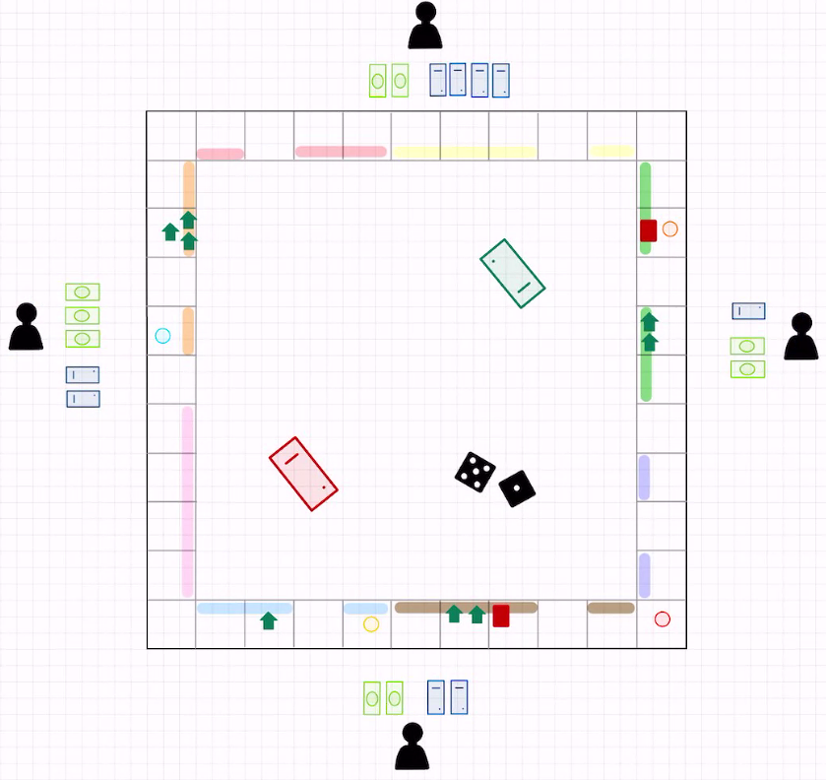
Concepto | Representación gráfica | Descripción
Tablero |  | El tablero se representa con un espacio vacío como el que se ve en la figura.
Casilla |  | Las casillas se representan con un espacio vacío más pequeño al del tablero. Cada casilla puede tener un color correspondiente a un barrio
Ficha |  | Son círulos de colores. Las fichas se mueven en el tablero a través de las casillas
Jugador |  | Se representa con el símbolo universal de persona. Los jugadores poseen billetes y propiedades
Billete |  | Un rectángulo verde con un óvalo en el centro, representación similar al símbolo del dinero universal.
Dado |  | Cuadrado negro que tiene de 1 a 6 puntos blancos en su interior.
Tarjeta |  | Las tarjetas del juego se representan con una línea y un punto al final simbolizando la información que contienen. Las tarjetas azules son de propiedad, verdes del arca comunal y rojas de casualidad.
Casa |  | Las casas son de color verde y tienen la forma del dibujo comunmente asociado a una casa
Hotel |  | Cada hotel es un rectángulo rojo con las puntas redondeadas. | Figura 1. Modelo de ejemplo de monopolio

